MR300
ZHEJINAG BOSUER MOTION APPARATUS CO.,LTD.
SPARE PART CATALOGUE -MODEL: RTC300
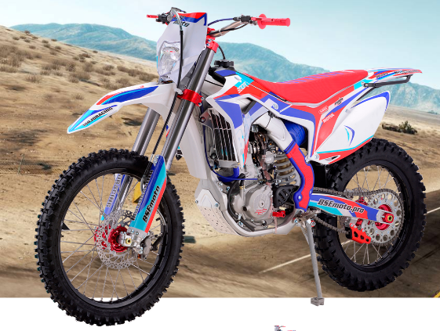

IMPORTANT REMARKS:
1.Formulas have been set in this sheet.Please do not change any content or format,otherwise it will take long time for us to confirm.
2."QTY" means the qty of spare parts included in the respective kit."ORDER QTY" means the qty of spare parts you want to order,which needs to be filled in the blank.
3.If you need additional spare parts,please fill in the blanks "SPECIFICATION" ,"ENGLISH NAME",and "ORDER QTY" in the "ADDITIONAL SPARE PARTS REQUIRED"column.
4.(For BSE ref. only)本清单配件状态根据订单号：内销
5.更新日期：2018-10-6

DIAGRAM | ENGINE
 | POS. | ERP CODE | CHINESE NAME | SPECIFICATION | ENGLISH NAME | UNIT | 采购成本(元) | QTY | UNIT PRICE (EX WORKS) | ORDER QTY | TOTAL AMOUNT | REMARKS
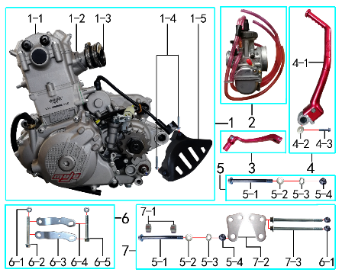 | 1 | L.300.NC15 | 发动机总成 | 电脚国六档抛丸水冷无石棉(操作臂加长)520x13T新款MOJO边盖两侧填红 进JQ-3V 启红色QD-34无变 配(继/点/整/高)(我司提供套缸总成) | NC300 engine | 套 |  | 1 |  |  | $0.00
 | 2 | 1.016.0143 | 化油器 | 正生 PWK34(MOJO标) 配NC300(主喷1.45 副喷0.4)油针卡第二格 主空气孔1.35(配化油器维修包) | carburetor | 个 |  | 1 |  |  | $0.00
 | 3 | 1.001.0121 | 挂档杆 | 同力2# 红色 | gear shift lever | 根 |  | 1 |  |  | $0.00
 | 4 |  | 启动杆总成 |  |  | 套 |  | 1 |  |  | $0.00
 | 5 |  | 发动机前下安装螺栓总成 |  |  | 套 |  | 1 |  |  | $0.00
 | 5-1 | 7.010.0625 | 六角法兰面螺栓 | M10*1.25*127蓝白锌(特制)10.9级 | bolt | 个 |  | 2 |  |  | $0.00
 | 5-2 | 7.210.0130 | 平垫圈 | Φ10*Φ18*1.5镀锌 | flat washer | 个 |  | 2 |  |  | $0.00
 | 5-3 | 7.220.0030 | 弹簧垫圈 | Φ10 白锌 | spring washer | 个 |  | 2 |  |  | $0.00
 | 5-4 | 7.140.0030 | 全金属六角法兰面锁紧螺母(GB6187) | M10*1.25蓝白锌（自锁） | nut | 个 |  | 2 |  |  | $0.00
 | 6 |  | 发动机上吊片总成 |  |  | 套 |  | 1 |  |  | $0.00
 | 6-1 | 7.140.0020 | 全金属六角法兰面锁紧螺母(GB6187) | M8蓝白锌（自锁） | nut | 个 |  | 4 |  |  | $0.00
 | 6-2 | 7.010.0215 | 六角法兰面螺栓 | M8*70蓝白锌 | bolt | 个 |  | 1 |  |  | $0.00
 | 6-3 | 3.530.0241 | 吊片 | J6发动机前上(左) 不锈钢抛丸 | hanger part | 片 |  | 1 |  |  | $0.00
 | 6-4 | 3.530.0242 | 吊片 | J6发动机前上(右) 不锈钢抛丸 | hanger part | 片 |  | 1 |  |  | $0.00
 | 6-5 | 7.010.0200 | 六角法兰面螺栓 | M8*60蓝白锌 | bolt | 个 |  | 1 |  |  | $0.00
 | 7 |  | 发动机前吊片总成 |  |  | 套 |  | 1 |  |  | $0.00
 | 7-1 | 3.330.0230 | 发动机后吊挂隔套 | Φ10*Φ20*10镀白锌 | spacer engine hanger rear up | 个 |  | 2 |  |  | $0.00
 | 7-2 | 3.530.0240 | 吊片 | J6发动机前下 不锈钢抛丸304 厚4mm | hanger part | 个 |  | 2 |  |  | $0.00
 | 7-3 | 7.010.0295 | 六角法兰面螺栓 | M8*122蓝白锌(特制)10.9级 | bolt | 个 |  | 2 |  |  | $0.00

DIAGRAM | EXHAUST SYSTEM
 | POS. | ERP CODE | CHINESE NAME | SPECIFICATION | ENGLISH NAME | UNIT | 采购成本(元) | QTY | UNIT PRICE (EX WORKS ) | ORDER QTY | TOTAL AMOUNT | REMARKS
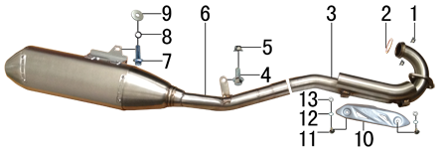 | 1 | 7.170.0030 | 六角法兰面防滑螺母 | M8蓝白锌（通用） | nut | KG |  | 2 |  |  | $0.00
 | 2 | 1.087.0030 | 排气管密封圈 | NC250(铜垫) | seal ring | 个 |  | 1 |  |  | $0.00
 | 3 | 1.086.0018 | 排气管 | NC250 不锈钢总成(带增压包)焊防烫片安装螺母 | exhaust pipe | 根 |  | 1 |  |  | $0.00
 | 4 | 7.010.0130 | 六角法兰面螺栓 | M8*20蓝白锌 | bolt | 个 |  | 1 |  |  | $0.00
 | 5 | 7.140.0020 | 全金属六角法兰面锁紧螺母(GB6187) | M8蓝白锌（自锁） | nut | 个 |  | 1 |  |  | $0.00
 | 6 | 1.085.1050 | 排气筒 | 泰坦 不锈钢 | muffler | 个 |  | 1 |  |  | $0.00
 | 7 | 7.010.0140 | 六角法兰面螺栓 | M8*25蓝白锌 | bolt | 个 |  | 1 |  |  | $0.00
 | 8 | 7.220.0020 | 弹簧垫圈 | Φ8 白锌 | spring washer | 个 |  | 1 |  |  | $0.00
 | 9 | 7.210.0090 | 平垫圈 | Φ8*Φ22镀锌 | flat washer | 个 |  | 1 |  |  | $0.00
 | 10 | 1.081.0080 | 防烫片 | 自制MOJO抛丸 不锈钢(304) | heat pipe | 个 |  | 1 |  |  | $0.00
 | 11 | 7.060.0020 | 内六角平圆头螺钉 | M6*10蓝白锌 | screw | 个 |  | 2 |  |  | $0.00
 | 12 | 7.220.0010 | 弹簧垫圈 | Φ6 白锌 | spring washer | 个 |  | 2 |  |  | $0.00
 | 13 | 7.210.0040 | 平垫圈 | Φ6*Φ12镀锌 | flat washer | 个 |  | 2 |  |  | $0.00

DIAGRAM | TRIPLE CLAMP SYSTEM
 | POS. | ERP CODE | CHINESE NAME | SPECIFICATION | ENGLISH NAME | UNIT | 采购成本(元) | QTY | UNIT PRICE (EX WORKS ) | ORDER QTY | TOTAL AMOUNT | REMARKS
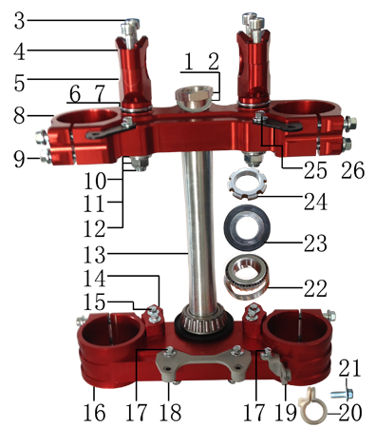 | 1 | 7.270.0060 | 方向柱锁紧螺母 | M26*1 | nut | 个 |  | 1 |  |  | $0.00
 | 2 | 7.210.0330 | 平垫圈 | Φ26*Φ35*1镀白锌(BSE250方向柱专用) | flat washer | 个 |  | 1 |  |  | $0.00
 | 3 | 7.070.0170 | 内六角圆柱头螺钉 | M8*30蓝白锌 | screw | 个 |  | 4 |  |  | $0.00
 | 4 | 4.080.0220 | 上压块 | CNC Φ28.8 红色(MOJO状态) | handle bar holder upper | 块 |  | 2 |  |  | $0.00
 | 5 | 4.090.0250 | 下压块 | CNC Φ28.8 红色(MOJO状态) | handle bar holder down | 块 |  | 2 |  |  | $0.00
 | 6 | 7.210.0340 | 台阶垫圈 | Φ26*Φ30*3镀白锌(BSE250压块专用) | step washers down rise | 个 |  | 4 |  |  | $0.00
 | 7 | 3.250.0030 | 橡胶缓冲块 | 锥度BSE250方向器 | rubber cushion down riser | 只 |  | 4 |  |  | $0.00
 | 8 | 4.060.0250 | 上联板 | CNC Φ54*192红色(MOJO状态) | upper clamp | 块 |  | 1 |  |  | $0.00
 | 9 | 7.010.0172 | 六角法兰面螺栓 | M8*40蓝白锌(联板安装特制) | bolt | 个 |  | 8 |  |  | $0.00
 | 10 | 7.210.0180 | 平垫圈 | Φ12*Φ24*1.5镀锌 | flat washer | 个 |  | 2 |  |  | $0.00
 | 11 | 7.140.0040 | 全金属六角法兰面锁紧螺母(GB6187) | M12*1.25蓝白锌（自锁） | nut | 个 |  | 2 |  |  | $0.00
 | 12 | 7.020.0100 | 下压块安装螺栓 | M12*1.25*72蓝白锌(铣平) | bolt | 个 |  | 2 |  |  | $0.00
 | 13 | 4.100.0160 | 方向轴 | BSE250(7075铝273mm) | steering axle | 根 |  | 1 |  |  | $0.00
 | 14 | 4.102.0015 | 转向限位块 | BSE250 铝 氧化红色 | limit block | 只 |  | 2 |  |  | $0.00
 | 15 | 7.010.0030 | 六角法兰面螺栓 | M6*20蓝白锌 | bolt | 个 |  | 4 |  |  | $0.00
 | 16 | 4.070.0220 | 下联板 | CNC Φ60*192红色(MOJO状态) | down clamp | 块 |  | 1 |  |  | $0.00
 | 17 | 7.010.0010 | 六角法兰面螺栓 | M6*12蓝白锌 | bolt | 个 |  | 3 |  |  | $0.00
 | 18 | 3.520.0085 | 记分牌支架 | 高配J6下 配CNC方向器 黑色 | number plate bracket | 个 |  | 1 |  |  | $0.00
 | 19 | 3.750.0210 | 油管卡扣支架 | 高配J6 配CNC方向器 黑色 | oil pipe buckle bracket | 个 |  | 1 |  |  | $0.00
 | 20 | 7.430.0090 | 卡扣 | BSE250前刹车线 本色 | buckle plastic | 个 |  | 1 |  |  | $0.00
 | 21 | 7.010.0020 | 六角法兰面螺栓 | M6*16蓝白锌 | bolt | 个 |  | 1 |  |  | $0.00
 | 22 | 7.350.0090 | 锥度轴承 | Φ30*Φ55(32006) | bearing | 个 |  | 2 |  |  | $0.00
 | 23 | 7.280.0020 | 防尘盖 | 新J5上下胶垫 内孔30 | rubber cover | 个 |  | 2 |  |  | $0.00
 | 24 | 7.270.0040 | 方向柱调节螺母 | CNC M30*1 | adjustable nut | 个 |  | 1 |  |  | $0.00
 | 25 | 3.520.0080 | 记分牌支架 | 高配J6上 配CNC方向器 黑色 | number plate bracket | 个 |  | 2 |  |  | $0.00
 | 26 | 7.010.0010 | 六角法兰面螺栓 | M6*12蓝白锌 | bolt | 个 |  | 2 |  |  | $0.00

DIAGRAM | FRAME SYSTEM
 | POS. | ERP CODE | CHINESE NAME | SPECIFICATION | ENGLISH NAME | UNIT | 采购成本(元) | QTY | UNIT PRICE (EX WORKS ) | ORDER QTY | TOTAL AMOUNT | REMARKS
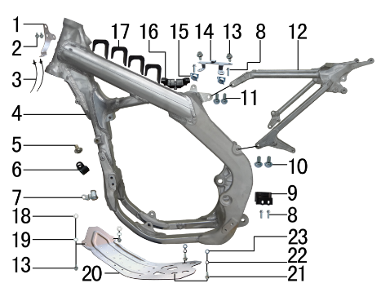 | 1 | 7.430.0100 | 线夹 | BSE250电缆线 不锈钢本色1.5mm | buckle | 个 |  | 1 |  |  | $0.00
 | 2 | 7.010.0000 | 六角法兰面螺栓 | M6*8蓝白锌 | bolt | 个 |  | 2 |  |  | $0.00
 | 3 | 8.010.0090 | 扎带(带圆头) | 5*168 黑色 | tie | 根 |  | 2 |  |  | $0.00
 | 4 | 3.500.0050 | 铝车架 | BSE250 喷砂亚光银色 | frame | 个 |  | 1 |  |  | $0.00
 | 5 | 7.060.0020 | 内六角平圆头螺钉 | M6*10蓝白锌 | screw | 个 |  | 1 |  |  | $0.00
 | 6 | 7.430.0060 | 卡扣 | 金吉黑色后刹尼龙 | buckle plastic | 个 |  | 1 |  |  | $0.00
 | 7 | 1.150.0010 | 发动机外线卡 | 普125 |  | 个 |  | 1 |  |  | $0.00
 | 8 | 7.010.0020 | 六角法兰面螺栓 | M6*16蓝白锌 | bolt | 个 |  | 4 |  |  | $0.00
 | 9 | 3.190.0030 | 链条滑块 | BSE250橡胶 | chain slider | 片 |  | 1 |  |  | $0.00
 | 10 | 7.010.0391 | 六角法兰面螺栓 | M10*1.25*25蓝白锌10.9级 | bolt | 个 |  | 2 |  |  | $0.00
 | 11 | 7.010.0140 | 六角法兰面螺栓 | M8*25蓝白锌 | bolt | 个 |  | 2 |  |  | $0.00
 | 12 | 3.700.0300 | 铝后尾架 | BSE250 喷砂亚光银色 | alloy subframe | 个 |  | 1 |  |  | $0.00
 | 13 | 7.010.0010 | 六角法兰面螺栓 | M6*12蓝白锌 | bolt | 个 |  | 4 |  |  | $0.00
 | 14 | 3.740.0060 | 固定片 | BSE250空滤盒 磨砂银 | fixed | 片 |  | 1 |  |  | $0.00
 | 15 | 7.190.0010 | 卡片螺母 | M6 蓝白锌（522） | nut | 个 |  | 2 |  |  | $0.00
 | 16 | 3.250.0050 | 橡胶缓冲块 | BSE250油壶(油箱后端) | rubber cushion down riser | 只 |  | 1 |  |  | $0.00
 | 17 | 3.250.0040 | 橡胶缓冲块 | BSE250油壶U型(油箱两侧) | rubber cushion down riser | 只 |  | 4 |  |  | $0.00
 | 18 | 7.210.0040 | 平垫圈 | Φ6*Φ12镀锌 | flat washer | 个 |  | 2 |  |  | $0.00
 | 19 | 7.220.0010 | 弹簧垫圈 | Φ6 白锌 | spring washer | 个 |  | 2 |  |  | $0.00
 | 20 | 3.540.0170 | 发动机底板 | J6铝车架 铝 银色 | skid plate engine | 块 |  | 1 |  |  | $0.00
 | 21 | 7.010.0130 | 六角法兰面螺栓 | M8*20蓝白锌 | bolt | 个 |  | 2 |  |  | $0.00
 | 22 | 7.220.0020 | 弹簧垫圈 | Φ8 白锌 | spring washer | 个 |  | 2 |  |  | $0.00
 | 23 | 7.210.0080 | 平垫圈 | Φ8*Φ16镀锌 | flat washer | 个 |  | 2 |  |  | $0.00

DIAGRAM | FRAME SPARE PARTS
 | POS. | ERP CODE | CHINESE NAME | SPECIFICATION | ENGLISH NAME | UNIT | 采购成本(元) | QTY | UNIT PRICE (EX WORKS ) | ORDER QTY | TOTAL AMOUNT | REMARKS
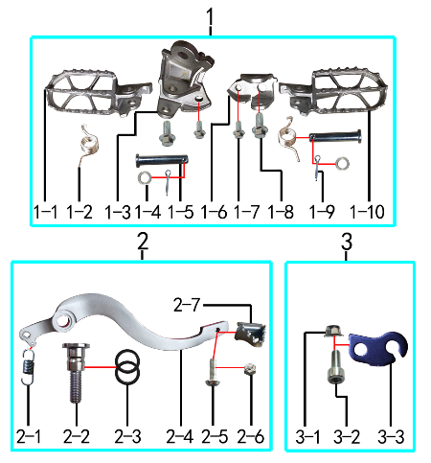 | 1 |  | 脚蹬总成 |  |  | 套 |  | 1 |  |  | $0.00
 | 1-1 | 3.570.0121 | 脚蹬 | BSE250不锈钢(左)抛丸 201# | foot rest | 只 |  | 1 |  |  | $0.00
 | 1-2 | 3.590.0050 | 脚蹬扭簧 | 铝车架(左、右) 电镀 φ2.3 | foot rest spring | 副 |  | 1 |  |  | $0.00
 | 1-3 | 3.580.0071 | 脚蹬支架 | BSE250不锈钢(左) 201# | foot rest bracket | 只 |  | 1 |  |  | $0.00
 | 1-4 | 7.210.0120 | 平垫圈 | Φ10*Φ16*1.0镀锌 | flat washer | 个 |  | 2 |  |  | $0.00
 | 1-5 | 7.240.0036 | 圆柱销 | Φ10*45蓝白锌 10.9级 | cylindrical pin | 根 |  | 2 |  |  | $0.00
 | 1-6 | 3.580.0072 | 脚蹬支架 | BSE250不锈钢(右) 201# | foot rest bracket | 只 |  | 1 |  |  | $0.00
 | 1-7 | 7.010.0130 | 六角法兰面螺栓 | M8*20蓝白锌 | bolt | 个 |  | 2 |  |  | $0.00
 | 1-8 | 7.010.0651 | 六角法兰面螺栓 | M12*1.25*25蓝白锌(特制)10.9级 | bolt | 个 |  | 2 |  |  | $0.00
 | 1-9 | 7.230.0030 | 开口销 | Φ2.5*16 白锌 | cotter pin | 根 |  | 3 |  |  | $0.00
 | 1-10 | 3.570.0122 | 脚蹬 | BSE250不锈钢(右)抛丸 201# | foot rest | 只 |  | 1 |  |  | $0.00
 | 2 |  | 脚刹杆总成 |  |  | 套 |  | 1 |  |  | $0.00
 | 2-1 | 4.270.0100 | 脚刹杆弹簧 | J2 (总长28.4) | foot brake spring brake pedal | 根 |  | 1 |  |  | $0.00
 | 2-2 | 7.300.0020 | 内六角台阶螺栓 | Ф15*18.5-M10*1.25-40蓝白锌(铝车架) | bolt | 个 |  | 1 |  |  | $0.00
 | 2-3 | 7.280.0030 | 胶垫 | 15*20*2.5(BSE250脚刹杆专用) |  | 个 |  | 2 |  |  | $0.00
 | 2-4 | 4.260.0500 | 脚刹杆 | CRF铝(6061) 亚银(不带头) | fairings support | 根 |  | 1 |  |  | $0.00
 | 2-5 | 7.060.0033 | 内六角平圆头螺钉 | M6*16蓝白锌 | screw | 个 |  | 1 |  |  | $0.00
 | 2-6 | 7.150.0010 | 全金属六角锁紧螺母(GB6184) | M6蓝白锌（自锁） | nut | 个 |  | 1 |  |  | $0.00
 | 2-7 | 4.280.0030 | 脚刹杆头 | 铁 BSK(J1/J5) 银色 | brake lever tip | 个 |  | 1 |  |  | $0.00
 | 3 |  | 离合线支架总成 |  |  | 套 |  | 1 |  |  | $0.00
 | 3-1 | 7.140.0020 | 全金属六角法兰面锁紧螺母(GB6187) | M8蓝白锌（自锁） | nut | 个 |  | 1 |  |  | $0.00
 | 3-2 | 7.070.0150 | 内六角圆柱头螺钉 | M8*20蓝白锌 | screw | 个 |  | 1 |  |  | $0.00
 | 3-3 | 3.750.0010 | 支架 | 离合线J5 黑色 | bracket | 个 |  | 1 |  |  | $0.00

DIAGRAM | FRAME SPARE PARTS
 | POS. | ERP CODE | CHINESE NAME | SPECIFICATION | ENGLISH NAME | UNIT | 采购成本(元) | QTY | UNIT PRICE (EX WORKS ) | ORDER QTY | TOTAL AMOUNT | REMARKS
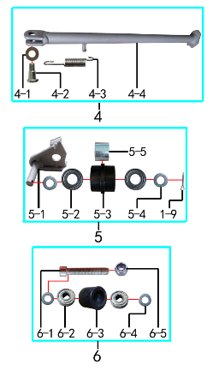 | 4 |  | 边支撑总成 |  |  | 套 |  | 1 |  |  | $0.00
 | 4-1 | 7.210.0180 | 平垫圈 | Φ12*Φ24*1.5镀锌 | flat washer | 个 |  | 1 |  |  | $0.00
 | 4-2 | 7.030.0010 | 外六角台阶螺栓 | M10*25镀白锌 | hexagon step bolt | 个 |  | 1 |  |  | $0.00
 | 4-3 | 3.620.0010 | 边支撑弹簧 | 90mm | side stand spring | 个 |  | 1 |  |  | $0.00
 | 4-4 | 3.610.0208 | 边支撑 | 350mm变径磨砂银窄头(高配J6专用19/21) | side stand | 个 |  | 1 |  |  | $0.00
 | 5 |  | 涨紧轮总成1 |  |  | 套 |  | 1 |  |  | $0.00
 | 5-1 | 2.070.0070 | 涨紧轮固定焊接组件 | 涨紧轮(J6) 磨砂银 | tensioner bracket | 个 |  | 1 |  |  | $0.00
 | 5-2 | 7.390.0200 | 全封闭轴承 | 6900 | bearing | 个 |  | 2 |  |  | $0.00
 | 5-3 | 2.060.0016 | 涨紧轮 | BSE MOTO 黑色橡胶中凸(耐磨) | tensioner roller | 个 |  | 1 |  |  | $0.00
 | 5-4 | 7.210.0130 | 平垫圈 | Φ10*Φ18*1.5镀锌 | flat washer | 个 |  | 2 |  |  | $0.00
 | 5-5 | 3.340.0330 | 摇臂平叉连接内衬套 | Ф18*Ф12.5*13.5mm J2/T9/PH10 | spacer | 个 |  | 1 |  |  | $0.00
 | 6 |  | 涨紧轮总成2 |  |  | 套 |  | 1 |  |  | $0.00
 | 6-1 | 7.120.0080 | 不锈钢内六角 | M8*50 | screw | 个 |  | 1 |  |  | $0.00
 | 6-2 | 7.390.0010 | 全封闭轴承 | 608 | bearing | 个 |  | 2 |  |  | $0.00
 | 6-3 | 2.060.0010 | 涨紧轮 | BSE MOTO 黑色 | tensioner roller | 个 |  | 1 |  |  | $0.00
 | 6-4 | 7.210.0080 | 平垫圈 | Φ8*Φ16镀锌 | flat washer | 个 |  | 2 |  |  | $0.00
 | 6-5 | 7.160.0040 | 非金属嵌件六角锁紧螺母 | M8蓝白锌（尼龙防松） | nut | 个 |  | 1 |  |  | $0.00

DIAGRAM | REAR LINKAGE SYSTEM
 | POS. | ERP CODE | CHINESE NAME | SPECIFICATION | ENGLISH NAME | UNIT | 采购成本(元) | QTY | UNIT PRICE (EX WORKS ) | ORDER QTY | TOTAL AMOUNT | REMARKS
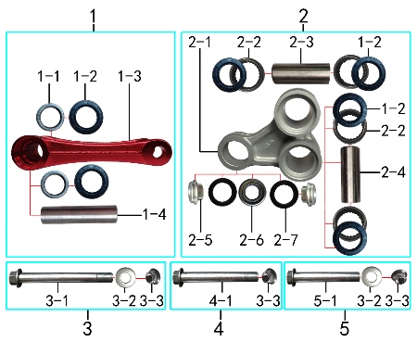 | 1 |  | 摇臂叉总成 |  |  | 套 |  | 1 |  |  | $0.00
 | 1-1 | 7.360.0010 | 滚针轴承 | HK2012 | needle bearing | 个 |  | 2 |  |  | $0.00
 | 1-2 | 7.330.0010 | 油封 | Φ20*32*5 | seal | 只 |  | 6 |  |  | $0.00
 | 1-3 | 3.160.0025 | 摇架叉 | KTM(250CC)U形 红色 | tie rod suspension | 个 |  | 1 |  |  | $0.00
 | 1-4 | 3.340.0341 | 拉杆车架连接衬套 | Φ20*Φ12*82mm (BSE250铝车架)轴承钢 | spacer | 个 |  | 1 |  |  | $0.00
 | 2 |  | 三角摇臂总成 |  |  | 套 |  | 1 |  |  | $0.00
 | 2-1 | 3.170.0025 | 三角摇臂 | BSE250(MOJO) 亚光银色 | linkage | 个 |  | 1 |  |  | $0.00
 | 2-2 | 7.360.0081 | 滚针轴承 | HK2020(FY满针) | needle bearing | 个 |  | 4 |  |  | $0.00
 | 2-3 | 3.340.0321 | 摇臂平叉连接内衬套(新刀型款J5) | Φ20*Φ12*55mm J1/J5 轴承钢 | spacer | 个 |  | 1 |  |  | $0.00
 | 2-4 | 3.340.0291 | 摇臂拉杆连接内衬套 | Φ20*Φ12*54mm J1/J5 轴承钢(库存用完用长度55mm状态) | spacer | 个 |  | 1 |  |  | $0.00
 | 2-5 | 3.340.0390 | 后减摇臂外衬套 | Ф10*9.5-Ф14*5 镀白锌(铝摇臂专用) | spacer | 个 |  | 2 |  |  | $0.00
 | 2-6 | 7.360.0160 | 滚针轴承 | HK1913(满针带衬套) | needle bearing | 个 |  | 1 |  |  | $0.00
 | 2-7 | 7.330.0350 | 专用油封 | 铝三角摇臂(Φ18*Φ26*3) | seal | 只 |  | 2 |  |  | $0.00
 | 3 |  | 车架与摇臂叉连接 |  |  | 套 |  | 1 |  |  | $0.00
 | 3-1 | 7.010.0791 | 六角法兰面螺栓 | M12*1.25*140蓝白锌(特制)10.9级 | bolt | 个 |  | 1 |  |  | $0.00
 | 3-2 | 7.210.0180 | 平垫圈 | Φ12*Φ24*1.5镀锌 | flat washer | 个 |  | 2 |  |  | $0.00
 | 3-3 | 7.140.0040 | 全金属六角法兰面锁紧螺母(GB6187) | M12*1.25蓝白锌（自锁） | nut | 个 |  | 3 |  |  | $0.00
 | 4 |  | 摇臂平叉连接 |  |  | 套 |  | 1 |  |  | $0.00
 | 4-1 | 7.010.0731 | 摇臂平叉六角法兰螺栓 | M12*1.25*107蓝白锌10.9级 | bolt | 个 |  | 1 |  |  | $0.00
 | 5 |  | 三角摇臂与摇臂叉连接 |  |  | 套 |  | 1 |  |  | $0.00
 | 5-1 | 7.010.0720 | 摇臂拉杆安装螺栓 | M12*1.25*95蓝白锌(定制)10.9级 J1/J2/J5/T9/PH10通用 | linkage | 个 |  | 1 |  |  | $0.00

DIAGRAM | SWINGARM SYSTEM
 | POS. | ERP CODE | CHINESE NAME | SPECIFICATION | ENGLISH NAME | UNIT | 采购成本(元) | QTY | UNIT PRICE (EX WORKS ) | ORDER QTY | TOTAL AMOUNT | REMARKS
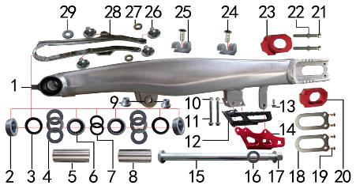 | 1 | 3.510.0190 | 刀型铝平叉 | 18寸(2015款BSE250铝车架)含滚针轴承 抛光拉丝 | swingarm | 个 |  | 1 |  |  | $0.00
 | 2 | 3.340.0053 | 刀型铝平叉外隔套(BSE250铝车架) | Ф28*Ф17.5*5.5mm J6 镀白锌 | spacer | 个 |  | 2 |  |  | $0.00
 | 3 | 7.330.0061 | 骨架油封 | Φ28*37*5 | seal | 只 |  | 2 |  |  | $0.00
 | 4 | 7.370.0020 | 平面推力轴承 | Φ22*Φ36*6 | bearing | 个 |  | 2 |  |  | $0.00
 | 5 | 3.340.0062 | 铝平叉左隔套(BSE250铝车架) | Ф22*Ф17*55mm J6 轴承钢 | spacer L | 个 |  | 1 |  |  | $0.00
 | 6 | 7.360.0150 | 滚针轴承 | HK222930 | needle bearing | 个 |  | 2 |  |  | $0.00
 | 7 | 7.330.0031 | 骨架油封 | Φ22*29*4 | seal | 只 |  | 2 |  |  | $0.00
 | 8 | 3.340.0072 | 铝平叉右隔套(BSE250铝车架) | Ф22*Ф17*49mm J6 轴承钢 | spacer R | 个 |  | 1 |  |  | $0.00
 | 9 | 3.340.0370 | 刀型铝平叉台阶衬套 | Ф23.5*Ф12*18.5-Ф16*13.5mm(浩旭）镀白锌 | spacer | 个 |  | 2 |  |  | $0.00
 | 10 | 7.140.0010 | 全金属六角法兰面锁紧螺母(GB6187) | M6蓝白锌（自锁） | nut | 个 |  | 2 |  |  | $0.00
 | 11 | 7.010.0081 | 六角法兰面螺栓 | M6*50蓝白锌 | bolt | 个 |  | 2 |  |  | $0.00
 | 12 | 2.100.0090 | 调链器 | 新款J5(左右) | chain guide | 套 |  | 1 |  |  | $0.00
 | 13 | 7.010.0020 | 六角法兰面螺栓 | M6*16蓝白锌 | bolt | 个 |  | 1 |  |  | $0.00
 | 14 | 2.110.0028 | 调链器保护罩 | CRF250款(型材加工) 氧化红色 | chain guide plate | 个 |  | 1 |  |  | $0.00
 | 15 | 3.320.0040 | 平叉轴 | 蓝白锌Φ17*248*M16*1.5(J6铝车架) 两端M6螺纹孔 10.9级 | swingarm axle | 根 |  | 1 |  |  | $0.00
 | 16 | 7.210.0350 | 平垫圈 | Φ16.5*Φ28*1不锈钢(金工制作) | flat washer | 个 |  | 1 |  |  | $0.00
 | 17 | 7.140.0060 | 全金属六角法兰面锁紧螺母(GB6187) | M16蓝白锌（自锁） | nut | 个 |  | 1 |  |  | $0.00
 | 18 | 3.350.0051 | 平叉挡片 | 新刀型铝平叉(白锌) | washer | 个 |  | 2 |  |  | $0.00
 | 19 | 7.090.0050 | 十字槽沉头螺钉 | M5*10蓝白锌 | screw | 个 |  | 4 |  |  | $0.00
 | 20 | 3.690.0112 | 铝千斤片 | BSE250氧化红色(左沉) | chain adjuster | 只 |  | 1 |  |  | $0.00
 | 21 | 7.020.0081 | 六角头螺栓 | M8*60 全牙 S10 蓝白锌 10.9级 | bolt | 个 |  | 2 |  |  | $0.00
 | 22 | 7.180.0040 | 六角螺母 | M8 S12 蓝白锌 | nut | 个 |  | 2 |  |  | $0.00
 | 23 | 3.690.0113 | 铝千斤片 | BSE250氧化红色(右) | chain adjuster | 只 |  | 1 |  |  | $0.00
 | 24 | 7.090.0030 | 十字槽沉头螺钉 | M6*12蓝白锌 | screw | 个 |  | 2 |  |  | $0.00
 | 25 | 7.430.0030 | 后刹管夹 | BSE250 双孔φ12 本色 (BSE250-24) | rear brake pipe buckle | 个 |  | 2 |  |  | $0.00
 | 26 | 7.050.0011 | 内六角大扁头螺钉 | M6*12蓝白锌 | screw | 个 |  | 4 |  |  | $0.00
 | 27 | 3.350.0070 | MOJO平叉护套垫片 | 椭圆形(电镀) | chain slider gasket | 个 |  | 2 |  |  | $0.00
 | 28 | 3.350.0026 | 平叉护套 | MOJO 黑色橡胶(耐磨) | chain slider | 个 |  | 1 |  |  | $0.00
 | 29 | 7.210.0070 | 平垫圈 | Φ6*Φ18*1.5镀锌 | flat washer | 个 |  | 1 |  |  | $0.00

DIAGRAM | SUSPENSION SYSTEM
 | POS. | ERP CODE | CHINESE NAME | SPECIFICATION | ENGLISH NAME | UNIT | 采购成本(元) | QTY | UNIT PRICE (EX WORKS ) | ORDER QTY | TOTAL AMOUNT | REMARKS
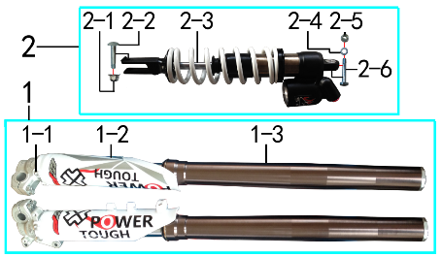 | 1 |  | 前减震总成 |  |  | 套 |  | 1 |  |  | $0.00
 | 1-1 | 7.080.0050 | 伞头内六角螺丝 | 台阶 M6*9白锌 8.8级 （525） | screw | 个 |  | 6 |  |  | $0.00
 | 1-2 | 3.290.0135 | 前减震保护片 | ARX01RC(WP状态) | front fork protection | 付 |  | 1 |  |  | $0.00
 | 1-3 | 3.270.1365 | 前减震 | 法斯特ARX01RC 930mm*54*60浅灰色铝筒 双可调 配护板(WP贴花) | front fork | 副 |  | 1 |  |  | $0.00
 | 1-4 | 7.330.0480 | 前减油封 | ARX01RC Φ47*58 | seal | 只 |  | 2 |  |  | $0.00
 | 1-5 | 7.210.0120 | 平垫圈 | Φ10*Φ16*1.0镀锌 | flat washer | 个 |  | 6 |  |  | $0.00
 | 2 |  | 前减震总成 |  |  | 套 |  | 1 |  |  | $0.00
 | 2-1 | 7.150.0050 | 全金属六角锁紧螺母(GB6184) | M10x1.25蓝白锌（自锁） | nut | 个 |  | 1 |  |  | $0.00
 | 2-2 | 3.280.0916 | 后减震 | BSA56RC 480mm*260LBS 白色弹簧黑色上下吊环(WP贴花) | rear shock | 根 |  | 1 |  |  | $0.00
 | 2-3 | 7.010.0430 | 后减震下安装螺栓 | M10*1.25*44蓝白锌10.9级（520） | rear shock down | 个 |  | 1 |  |  | $0.00
 | 2-4 | 7.210.0130 | 平垫圈 | Φ10*Φ18*1.5镀锌 | flat washer | 个 |  | 1 |  |  | $0.00
 | 2-5 | 7.140.0030 | 全金属六角法兰面锁紧螺母(GB6187) | M10*1.25蓝白锌（自锁） | nut | 个 |  | 1 |  |  | $0.00
 | 2-6 | 7.010.0545 | 后减震上安装螺栓 | M10*1.25*65蓝白锌(铣平) | rear shock up | 个 |  | 1 |  |  | $0.00

DIAGRAM | OPERATING SYSTEM
 | POS. | ERP CODE | CHINESE NAME | SPECIFICATION | ENGLISH NAME | UNIT | 采购成本(元) | QTY | UNIT PRICE (EX WORKS ) | ORDER QTY | TOTAL AMOUNT | REMARKS
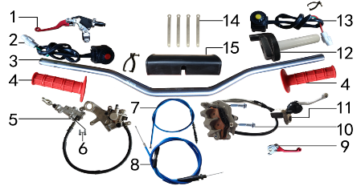 | 1 | 4.290.0700 | 离合手柄总成 | 360折叠刹离合手把 CNC红色 (720) | clutch lever | 只 |  | 1 |  |  | $0.00
 | 2 | 5.130.0035 | 开关 | 红色一点式熄火(防水) 线长430mm | switch | 个 |  | 1 |  |  | $0.00
 | 3 | 4.010.0400 | 铝车把 | HR-CB002-112 喷砂阳极枪色雷雕(7075) | handle bar | 根 |  | 1 |  |  | $0.00
 | 4 | 4.030.0080 | 把套 | 红色(软) | grips | 付 |  | 1 |  |  | $0.00
 | 5 | 4.170.0300 | 后碟刹总成YX250 | 本色 TT-250R-R (717) | rear brake system | 套 |  | 1 |  |  | $0.00
 | 6 | 7.060.0035 | 内六角平圆头螺钉 | M6*16蓝白锌 10.9级 | screw | 个 |  | 2 |  |  | $0.00
 | 7 | 4.120.0171 | 离合线 | 1050+85 mojo蓝色 | clutch cable | 根 |  | 1 |  |  | $0.00
 | 8 | 4.110.0366 | 油门线 | 960+150双调 mojo蓝色 | throttle line | 根 |  | 1 |  |  | $0.00
 | 9 | 4.310.0500 | 刹车手柄 | CRF (CNC红色)型号8207 直柄 | brake lever | 只 |  | 1 |  |  | $0.00
 | 10 | 7.010.0172 | 六角法兰面螺栓 | M8*40蓝白锌(联板安装特制) | bolt | 个 |  | 2 |  |  | $0.00
 | 11 | 4.160.0200 | 前碟刹器YX250 | 本色 TT-250R-F (717) | front brake system | 套 |  | 1 |  |  | $0.00
 | 11-1 | 4.310.0190 | 刹车手柄 | 本田款(日清) 本色氧化 | brake lever | 只 |  | 1 |  |  | $0.00
 | 12 | 4.050.0130 | 油门座 | liKEE黑色铝(含把芯) | accelerater | 付 |  | 1 |  |  | $0.00
 | 13 | 5.130.0055 | 开关 | 黄色一点式启动(防水) 线长430mm | switch | 个 |  | 1 |  |  | $0.00
 | 14 | 8.010.0080 | 扎带 | MOJO弹性 75mm | tie | 根 |  | 4 |  |  | $0.00
 | 15 | 6.040.0040 | 新款方形护胸 | 内宽72mm | handlebar pad | 个 |  | 1 |  |  | $0.00

DIAGRAM | FRONT WHEEL SYSTEM
 | POS. | ERP CODE | CHINESE NAME | SPECIFICATION | ENGLISH NAME | UNIT | 采购成本(元) | QTY | UNIT PRICE (EX WORKS ) | ORDER QTY | TOTAL AMOUNT | REMARKS
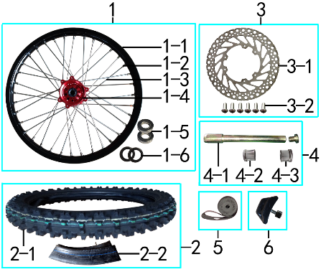 | 1 | 3.070.0520 | 前轮毂总成 | 老款CRF CNC红色36H鼓芯打MOJO 我司MOJO1.60*21黑色铝圈轴孔20mm不锈钢8K辐条 | front rim | 套 |  | 1 |  |  | $0.00
 | 1-1 | 3.020.1291 | 铝圈 | WM 1.60*21黑色（7116-1）2只气门孔 MOJO |  | 个 |  | 1 |  |  | $0.00
 | 1-2 | 3.050.0020 | 辐条螺帽 | 8K | spokes nut | 个 |  | 36 |  |  | $0.00
 | 1-3 | 3.040.0101 | 辐条(含辐条螺母) | 前轮21寸 450 不锈钢(8K)240mm | spoke/spokes nut | 根 |  | 36 |  |  | $0.00
 | 1-4 | 3.010.0261 | 毂芯 | CRF老款 CNC前红色(36H) 激光MOJO | hub | 个 |  | 1 |  |  | $0.00
 | 1-5 | 7.390.0230 | 全封闭轴承 | 6904 | bearing | 个 |  | 2 |  |  | $0.00
 | 1-6 | 7.330.0056 | 油封 | Φ26*37*7 | seal | 只 |  | 2 |  |  | $0.00
 | 1-7 | 3.141.0010 | 鼓芯内衬套 | 新J5 CNC鼓芯前 | #N/A | 根 |  | 1 |  |  | $0.00
 | 2 | 3.090.0840 | 建大深齿轮胎 | 80/100-21(K7101) | tyre | 套 |  | 1 |  |  | $0.00
 | 2-1 | 3.090.0842 | 建大深齿外胎 | 80/100-21(K7101) | tyre | 个 |  | 1 |  |  | $0.00
 | 2-2 | 3.090.0841 | 建大深齿内胎 | 80/100-21 | inner tube | 个 |  | 1 |  |  | $0.00
 | 3 |  | 前碟刹盘总成 |  |  | 套 |  | 1 |  |  | $0.00
 | 3-1 | 4.230.0170 | 前碟刹盘 | BSK Φ238*100圆平(PO63) | front brake disc | 片 |  | 1 |  |  | $0.00
 | 3-2 | 7.060.0030 | 内六角平圆头螺钉 | M6*14蓝白锌 10.9级 | screw | 个 |  | 6 |  |  | $0.00
 | 4 |  | 前轮轴总成 |  |  | 套 |  | 1 |  |  | $0.00
 | 4-1 | 3.130.0011 | 前轮轴 | 内六角镀彩锌Φ20*217-台阶Φ25-44mm 含螺母（523） | front wheel axle | 根 |  | 1 |  |  | $0.00
 | 4-2 | 3.330.1000 | 前轮左隔套 | 铝 Ф30*Ф20.2*25 | front wheel axle spacer L | 个 |  | 1 |  |  | $0.00
 | 4-3 | 3.330.1001 | 前轮右隔套 | 铝 Ф30*Ф20.2*24 | front wheel axle spacer R | 个 |  | 1 |  |  | $0.00
 | 5 | 3.030.0080 | 衬带 | 21寸 | belt | 个 |  | 1 |  |  | $0.00
 | 6 | 3.110.0020 | 内胎防滑锁 | 1.60铝 | rim lock -slloy | 个 |  | 1 |  |  | $0.00

DIAGRAM | REAR WHEEL SYSTEM
 | POS. | ERP CODE | CHINESE NAME | SPECIFICATION | ENGLISH NAME | UNIT | 采购成本(元) | QTY | UNIT PRICE (EX WORKS ) | ORDER QTY | TOTAL AMOUNT | REMARKS
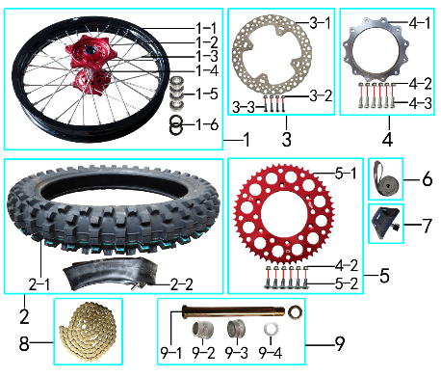 | 1 | 3.080.0320 | 后轮毂总成 | 老款CRF CNC红色32H鼓芯打MOJO 我司MOJO2.15*19黑色铝圈轴孔25mm不锈钢8K辐条 | rear wheel | 套 |  | 1 |  |  | $0.00
 | 1-1 | 3.020.1341 | 铝圈 | WM 2.15*19黑色（7116-1）2只气门孔 MOJO |  | 个 |  | 1 |  |  | $0.00
 | 1-2 | 3.050.0020 | 辐条螺帽 | 8K | spokes nut | 个 |  | 32 |  |  | $0.00
 | 1-3 | 3.040.0341 | 辐条(含辐条螺母) | 后轮19寸 CNC 内不锈钢(8K)205mm | spoke/spokes nut | 根 |  | 32 |  |  | $0.00
 | 1-4 | 3.010.0271 | 毂芯 | CRF老款 CNC后红色(32H) 激光MOJO | hub | 个 |  | 1 |  |  | $0.00
 | 1-5 | 7.390.0240 | 全封闭轴承 | 6905 | bearing | 个 |  | 4 |  |  | $0.00
 | 1-6 | 7.330.0103 | 油封 | Φ33*43*7 | seal | 只 |  | 2 |  |  | $0.00
 | 1-7 | 3.141.5000 | 鼓芯内衬套 | 新J5 CNC鼓芯后 | #N/A | 根 |  | 1 |  |  | $0.00
 | 2 | 3.090.0835 | 建大深齿轮胎 | 100/90-19(K7101) | tyre | 套 |  | 1 |  |  | $0.00
 | 2-1 | 3.090.0836 | 建大深齿外胎 | 100/90-19(K7101) | tyre | 只 |  | 1 |  |  | $0.00
 | 2-2 | 3.090.0837 | 建大深齿内胎 | 100/90-19 | inner tube | 只 |  | 1 |  |  | $0.00
 | 3 |  | 后碟刹盘总成 |  |  | 套 |  | 1 |  |  | $0.00
 | 3-1 | 4.240.0150 | 后碟刹盘 | BSK Φ240*121圆平(PO65) | rear disc | 片 |  | 1 |  |  | $0.00
 | 3-2 | 7.160.0030 | 非金属嵌件六角锁紧螺母 | M6蓝白锌（尼龙防松） | nut | 个 |  | 4 |  |  | $0.00
 | 3-3 | 7.060.0040 | 内六角平圆头螺钉 | M6*20蓝白锌 10.9级 | screw | 个 |  | 4 |  |  | $0.00
 | 4 |  | 链轮座总成 |  |  | 套 |  | 1 |  |  | $0.00
 | 4-1 | 2.130.0010 | 链轮座 | CNC 银色7075(BSK) | sprocket bracket | 个 |  | 1 |  |  | $0.00
 | 4-2 | 7.140.0020 | 全金属六角法兰面锁紧螺母(GB6187) | M8蓝白锌（自锁） | nut | 个 |  | 12 |  |  | $0.00
 | 4-3 | 7.070.0171 | 内六角圆柱头螺钉 | M8*32蓝白锌 10.9级 | screw | 个 |  | 6 |  |  | $0.00
 | 5 |  | 链轮总成 |  |  | 套 |  | 1 |  |  | $0.00
 | 5-1 | 2.040.0603 | 链轮 | 520*125*52 CNC红色(MOJO商标) | sprocket | 个 |  | 1 |  |  | $0.00
 | 5-2 | 7.040.0040 | 内六角沉头螺钉 | M8*25蓝白锌 10.9级 | screw | 个 |  | 6 |  |  | $0.00
 | 6 | 3.030.0070 | 衬带 | 19寸 | belt | 个 |  | 1 |  |  | $0.00
 | 7 | 3.110.0050 | 内胎防滑锁 | 2.15铝 | rim lock -slloy | 个 |  | 1 |  |  | $0.00
 | 8 | 2.010.0455 | KMC链条 | 520*116L镀金 | chain | 根 |  | 1 |  |  | $0.00
 | 9 |  | 后轮轴总成 |  |  | 套 |  | 1 |  |  | $0.00
 | 9-1 | 3.130.0040 | 后轮轴 | 镀彩锌Φ25*259-扁方Φ40-28mm 含螺母（523） | rear wheel axle | 根 |  | 1 |  |  | $0.00
 | 9-2 | 3.330.1010 | 后轮左隔套 | 铝 Ф40*Ф25.2*33 | rear wheel axle spacer L | 个 |  | 1 |  |  | $0.00
 | 9-3 | 3.330.1011 | 后轮右隔套 | 铝 Ф40*Ф25.2*21 | rear wheel axle spacer R | 个 |  | 1 |  |  | $0.00
 | 9-4 | 7.210.0301 | 平垫圈 | Φ25*Φ38*1镀锌 | flat washer | 个 |  | 1 |  |  | $0.00

DIAGRAM | AIR FILTER SYSTEM
 | POS. | ERP CODE | CHINESE NAME | SPECIFICATION | ENGLISH NAME | UNIT | 采购成本(元) | QTY | UNIT PRICE (EX WORKS ) | ORDER QTY | TOTAL AMOUNT | REMARKS
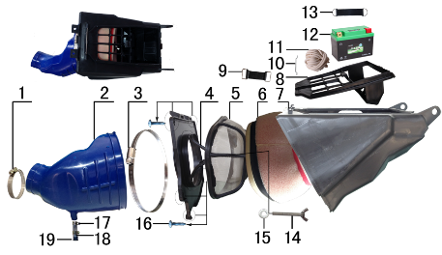 | 1 | 1.030.0050 | 不锈钢抱箍 | Φ44-64 宽度10mm | stainless hoop | 个 |  | 1 |  |  | $0.00
 | 2 | 1.028.0120 | 空滤器喉管 | PWK34(Φ54) 蓝色 | rubber connector | 个 |  | 1 |  |  | $0.00
 | 3 | 1.030.0100 | 不锈钢抱箍 | Φ160-180 宽度9mm | stainless hoop | 个 |  | 1 |  |  | $0.00
 | 4 | 1.031.0070 | 空滤器前盖 | BSE250-19 我司提供铝螺套 | front cover of air filter | 个 |  | 1 |  |  | $0.00
 | 5 | 1.034.0090 | 空滤器海绵支架 | BSE250-22 我司提供自制防火星网 | bracket of air filter sponge | 个 |  | 1 |  |  | $0.00
 | 6 | 1.029.0090 | 空滤器滤芯 | BSE250(海绵) 印红色MOJO 我司提供密封条 | sponge element | 个 |  | 1 |  |  | $0.00
 | 7 | 1.032.0060 | 空滤器后盖 | BSE250-20 | air filter rear cover | 个 |  | 1 |  |  | $0.00
 | 8 | 3.630.0140 | 电池盒 | BSE250-23 黑色 | battery box | 个 |  | 1 |  |  | $0.00
 | 9 | 6.310.0040 | 橡胶绷带 | MOJO L85MM | rubber belt | 根 |  | 1 |  |  | $0.00
 | 10 | 1.034.0150 | 空滤器盒铁丝卡 | BSE250 φ2.3不锈钢 | buckle | 根 |  | 1 |  |  | $0.00
 | 11 | 9.090.0085 | 硅胶发泡圆条 | Φ4.0 | foam round bar | 米 |  | 0.65 |  |  | $0.00
 | 12 | 5.020.0120 | 锂电池 | HJTZ7S-FPP-B 12V3AH(带保护） | lithium battery | 只 |  | 1 |  |  | $0.00
 | 13 | 6.310.0050 | 橡胶绷带 | MOJO L105MM | rubber belt | 根 |  | 1 |  |  | $0.00
 | 14 | 7.130.0010 | 蝶形螺钉 | M6*40 | screw | 个 |  | 1 |  |  | $0.00
 | 15 | 7.210.0070 | 平垫圈 | Φ6*Φ18*1.5镀锌 | flat washer | 个 |  | 1 |  |  | $0.00
 | 16 | 7.100.0050 | 十字槽盘头自攻螺钉 | 4.2*16白锌 | screw | 个 |  | 6 |  |  | $0.00
 | 17 | 7.290.0030 | 油管卡扣 | Φ13.5(J6空滤器用) | clip | 个 |  | 2 |  |  | $0.00
 | 18 | 9.200.0030 | 透明管 | Φ12 | transparent pipe | 卷 |  | 0.03 |  |  | $0.00
 | 19 | 1.083.0050 | 圆管堵头 | φ12.5橡胶黑色 | cover | 个 |  | 1 |  |  | $0.00

DIAGRAM | ELECTRIC PARTS
 | POS. | ERP CODE | CHINESE NAME | SPECIFICATION | ENGLISH NAME | UNIT | 采购成本(元) | QTY | UNIT PRICE (EX WORKS ) | ORDER QTY | TOTAL AMOUNT | REMARKS
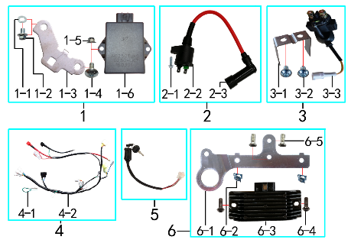 | 1 |  | 点火器总成 |  |  | 套 |  | 1 |  |  | $0.00
 | 1-1 | 7.220.0010 | 弹簧垫圈 | Φ6 白锌 | spring washer | 个 |  | 1 |  |  | $0.00
 | 1-2 | 7.010.0000 | 六角法兰面螺栓 | M6*8蓝白锌 | bolt | 个 |  | 1 |  |  | $0.00
 | 1-3 | 3.760.0020 | 点火器固定片 | BSE250 不锈钢抛丸 | ignition fixed | 个 |  | 1 |  |  | $0.00
 | 1-4 | 7.050.0020 | 内六角大扁头螺钉 | M6*16蓝白锌 | screw | 个 |  | 1 |  |  | $0.00
 | 1-5 | 7.140.0010 | 全金属六角法兰面锁紧螺母(GB6187) | M6蓝白锌（自锁） | nut | 个 |  | 1 |  |  | $0.00
 | 1-6 | 5.090.0140 | 点火器 | NC250(DCI-ZSE30-001) | cdi | 个 |  | 1 |  |  | $0.00
 | 2 |  | 高压包总成 |  |  | 套 |  | 1 |  |  | $0.00
 | 2-1 | 7.010.0030 | 六角法兰面螺栓 | M6*20蓝白锌 | bolt | 个 |  | 1 |  |  | $0.00
 | 2-2 | 5.030.0065 | 高压包 | 110CC红色(GY6)(线长280mm) | electric coil | 个 |  | 1 |  |  | $0.00
 | 2-3 |  | 高压包头 | NC250发动机配 |  | 个 |  | 1 |  |  | $0.00
 | 3 |  | 继电器总成 |  |  | 套 |  | 1 |  |  | $0.00
 | 3-1 | 3.740.0080 | 固定片 | BSE250继电器 不锈钢1mm | fixed | 片 |  | 1 |  |  | $0.00
 | 3-2 | 7.060.0020 | 内六角平圆头螺钉 | M6*10蓝白锌 | screw | 个 |  | 2 |  |  | $0.00
 | 3-3 | 5.060.0025 | 继电器 | 12V(防水插件) | relay | 个 |  | 1 |  |  | $0.00
 | 4 |  | 总线总成 |  |  | 套 |  | 1 |  |  | $0.00
 | 4-1 | 5.160.0090 | 短接线 | 离合防水(二插) | short-circuited cable | 根 |  | 1 |  |  | $0.00
 | 4-2 | 5.010.0510 | 总线 | 歼6 防水插件 | wire harness | 套 |  | 1 |  |  | $0.00
 | 5 | 5.150.0045 | 电门锁 | 3档3线防水插件 折叠钥匙 线长200mm | key switch | 个 |  | 1 |  |  | $0.00
 | 6 |  | 整流器总成 |  |  | 套 |  | 1 |  |  | $0.00
 | 6-1 | 3.740.0070 | 固定片 | BSE250整流器3.5mm(含电门锁孔) 铝 银色 | fixed | 片 |  | 1 |  |  | $0.00
 | 6-2 | 7.190.0010 | 卡片螺母 | M6 蓝白锌（522） | nut | 个 |  | 2 |  |  | $0.00
 | 6-3 | 5.050.0060 | 整流器 | NC250 | rectifier | 个 |  | 1 |  |  | $0.00
 | 6-4 | 7.120.0180 | 不锈钢半圆内六角 | M6*16 | screw | 个 |  | 2 |  |  | $0.00
 | 6-5 | 7.090.0020 | 十字槽沉头螺钉 | M6*10蓝白锌 | screw | 个 |  | 2 |  |  | $0.00

DIAGRAM | FAIRINGS SYSTEM
 | POS. | ERP CODE | CHINESE NAME | SPECIFICATION | ENGLISH NAME | UNIT | 采购成本(元) | QTY | UNIT PRICE (EX WORKS ) | ORDER QTY | TOTAL AMOUNT | REMARKS
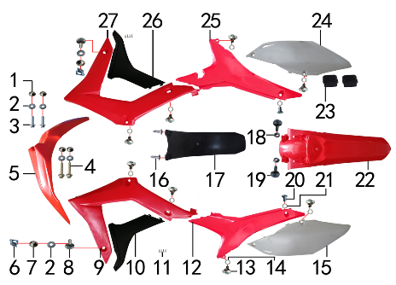 | 1 | 3.340.0420 | 台阶衬套 | BSE250 Ф19*Ф8.5-Ф6*5.5mm 铝 | spacer | 个 |  | 4 |  |  | $0.00
 | 2 | 7.210.0070 | 平垫圈 | Φ6*Φ18*1.5镀锌 | flat washer | 个 |  | 6 |  |  | $0.00
 | 3 | 7.010.0020 | 六角法兰面螺栓 | M6*16蓝白锌 | bolt | 个 |  | 2 |  |  | $0.00
 | 4 | 7.010.0060 | 六角法兰面螺栓 | M6*35蓝白锌 | bolt | 个 |  | 2 |  |  | $0.00
 | 5 | 6.130.0171 | 前挡泥板 | BSE250-2 红色 | front fender | 块 |  | 1 |  |  | $0.00
 | 6 | 7.190.0010 | 卡片螺母 | M6 蓝白锌（522） | nut | 个 |  | 2 |  |  | $0.00
 | 7 | 3.340.0380 | 台阶衬套（歼2塑件） | Φ22*Φ6.2-4.5-Φ9-2.5mm 镀白锌 | spacer | 个 |  | 2 |  |  | $0.00
 | 8 | 7.050.0025 | 内六角大扁头螺钉 | M6*20蓝白锌 | screw | 个 |  | 2 |  |  | $0.00
 | 9 | 6.150.0211 | 前左侧板 | BSE450-4 红色 | front left side | 块 |  | 1 |  |  | $0.00
 | 10 | 6.170.0170 | 前左侧板下 | BSE450-5 黑色 | front side down L | 块 |  | 1 |  |  | $0.00
 | 11 | 7.100.0060 | 十字槽盘头自攻螺钉 | 3.0*10(大头)白锌 | screw | 个 |  | 8 |  |  | $0.00
 | 12 | 6.170.0141 | 左后侧板 | BSE250-8 红色 | rear side L | 块 |  | 1 |  |  | $0.00
 | 13 | 7.080.0050 | 伞头内六角螺丝 | 台阶 M6*9白锌 8.8级 （525） | screw | 个 |  | 8 |  |  | $0.00
 | 14 | 7.210.0120 | 平垫圈 | Φ10*Φ16*1.0镀锌 | flat washer | 个 |  | 8 |  |  | $0.00
 | 15 | 6.190.0140 | 左后侧板下 | BSE250-9 白色 | rear side down L | 块 |  | 1 |  |  | $0.00
 | 16 | 7.100.0110 | 十字槽盘头自攻螺钉 | 4.8*16白锌 | screw | 个 |  | 2 |  |  | $0.00
 | 17 | 6.230.0080 | 后挡泥皮 | BSE250-12 黑色 | rear mud rubber | 块 |  | 1 |  |  | $0.00
 | 18 | 7.170.0020 | 六角法兰面防滑螺母 | M6蓝白锌 | nut | 个 |  | 2 |  |  | $0.00
 | 19 | 7.050.0030 | 内六角大扁头螺钉 | M6*25蓝白锌 | screw | 个 |  | 2 |  |  | $0.00
 | 20 | 7.080.0030 | 内六角台阶螺栓 | M8*25蓝白锌（盘栓） | bolt | 个 |  | 2 |  |  | $0.00
 | 21 | 7.210.0130 | 平垫圈 | Φ10*Φ18*1.5镀锌 | flat washer | 个 |  | 2 |  |  | $0.00
 | 22 | 6.140.0171 | 后挡泥板 | BSE250-3 红色 | rear fender | 块 |  | 1 |  |  | $0.00
 | 23 | 1.088.0060 | 侧板隔热橡胶垫 | BSE250 硅胶黑色 | thermal insulation rubber | 个 |  | 2 |  |  | $0.00
 | 24 | 6.200.0130 | 右后侧板下 | BSE250-11 白色 | rear side down R | 块 |  | 1 |  |  | $0.00
 | 25 | 6.180.0131 | 右后侧板 | BSE250-10 红色 | rear side R | 块 |  | 1 |  |  | $0.00
 | 26 | 6.180.0160 | 前右侧板下 | BSE450-7 黑色 | front side down R | 块 |  | 1 |  |  | $0.00
 | 27 | 6.160.0201 | 前右侧板 | BSE450-6 红色 | front right side | 块 |  | 1 |  |  | $0.00

DIAGRAM
 | POS. | ERP CODE | CHINESE NAME | SPECIFICATION | ENGLISH NAME | UNIT | 采购成本(元) | QTY | UNIT PRICE (EX WORKS ) | ORDER QTY | TOTAL AMOUNT | REMARKS
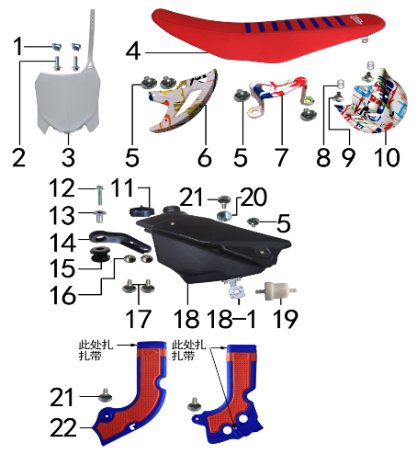 | 1 | 7.190.0010 | 卡片螺母 | M6 蓝白锌（522） | nut | 个 |  | 2 |  |  | $0.00
 | 2 | 7.010.0020 | 六角法兰面螺栓 | M6*16蓝白锌 | bolt | 个 |  | 2 |  |  | $0.00
 | 3 | 6.110.0230 | 记分牌 | BSE250-1 白色 | number plate | 块 |  | 1 |  |  | $0.00
 | 4 | 6.010.0581 | 座垫 | (602)J6 M1103中间两侧红色 上部压8条蓝色 我司提供座垫支架烫印MOJO(硬度70-75) |  | 个 |  | 1 |  |  | $0.00
 | 5 | 7.050.0010 | 内六角大扁头螺钉 | M6*10蓝白锌 | screw | 个 |  | 5 |  |  | $0.00
 | 6 | 4.340.0051 | 后碟刹盘护罩 | CRF后泵体(水转印涂鸦) | rear disc guard | 个 |  | 1 |  |  | $0.00
 | 7 | 4.340.0041 | 后碟刹泵护罩 | CRF后泵体(水转印涂鸦) | rear brake pump | 个 |  | 1 |  |  | $0.00
 | 8 | 7.210.0120 | 平垫圈 | Φ10*Φ16*1.0镀锌 | flat washer | 个 |  | 4 |  |  | $0.00
 | 9 | 7.080.0050 | 伞头内六角螺丝 | 台阶 M6*9白锌 8.8级 （525） | screw | 个 |  | 2 |  |  | $0.00
 | 10 | 4.340.0061 | 前碟刹盘护罩 | CRF前泵体(水转印涂鸦) | front disc protector | 个 |  | 1 |  |  | $0.00
 | 11 | 6.090.0190 | 油壶盖 | J1、J5黑色 | fuel cap | 个 |  | 1 |  |  | $0.00
 | 12 | 7.010.0040 | 六角法兰面螺栓 | M6*25蓝白锌 | bolt | 个 |  | 1 |  |  | $0.00
 | 13 | 3.340.0350 | 油箱隔套（PH10L） | Φ22*Φ6.2-17-Φ9-15mm镀白锌（532） | spacer | 个 |  | 1 |  |  | $0.00
 | 14 | 1.017.0100 | 油壶固定片 | BSE250 黑色塑料 | fuel tank fixed | 个 |  | 1 |  |  | $0.00
 | 15 | 3.250.0020 | 油箱缓冲胶垫 | BSE250工字 | rubber buffer | 只 |  | 1 |  |  | $0.00
 | 16 | 3.340.0420 | 台阶衬套 | BSE250 Ф19*Ф8.5-Ф6*5.5mm 铝 | spacer | 个 |  | 2 |  |  | $0.00
 | 17 | 7.050.0011 | 内六角大扁头螺钉 | M6*12蓝白锌 | screw | 个 |  | 2 |  |  | $0.00
 | 18 | 6.080.0220 | 油壶 | BSE 250 黑色(带长油壶开关) | fuel tank | 个 |  | 1 |  |  | $0.00
 | 18-1 | 1.020.0020 | 油壶开关 | 双孔BSR(BSE250长) | oil kettle switch | 个 |  | 1 |  |  | $0.00
 | 19 | 1.026.0010 | 油滤器 | 白色塑料(不能拆卸) | oil filter | 个 |  | 1 |  |  | $0.00
 | 20 | 3.340.0410 | 座垫限位衬套 | BSE250 Ф22*Ф9.5-Ф6*9mm 铝 |  | 个 |  | 1 |  |  | $0.00
 | 21 | 7.050.0020 | 内六角大扁头螺钉 | M6*16蓝白锌 | screw | 个 |  | 3 |  |  | $0.00
 | 22 | 6.060.0020 | 车架保护片 | 蓝+红(歼6左右侧) | frame protection | 付 |  | 1 |  |  | $0.00

DIAGRAM
 | POS. | ERP CODE | CHINESE NAME | SPECIFICATION | ENGLISH NAME | UNIT | 采购成本(元) | QTY | UNIT PRICE (EX WORKS ) | ORDER QTY | TOTAL AMOUNT | REMARKS
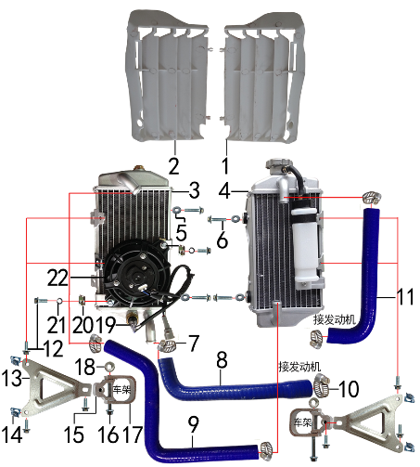 | 1 | 6.260.0041 | 导风板 | BSE250-14 本色(右) | air deflector | 个 |  | 1 |  |  | $0.00
 | 2 | 6.260.0040 | 导风板 | BSE250-13 本色(左) | air deflector | 个 |  | 1 |  |  | $0.00
 | 3 | 1.159.0075 | 水箱(左) | 铝车架歼6 带温控孔(M16*1.5) | water tank L | 只 |  | 1 |  |  | $0.00
 | 4 | 1.159.0076 | 水箱(右) | 铝车架歼6 带副水壶 | water tank R | 只 |  | 1 |  |  | $0.00
 | 5 | 7.210.0070 | 平垫圈 | Φ6*Φ18*1.5镀锌 | flat washer | 个 |  | 4 |  |  | $0.00
 | 6 | 7.010.0040 | 六角法兰面螺栓 | M6*25蓝白锌 | bolt | 个 |  | 4 |  |  | $0.00
 | 7 | 1.030.0070 | 不锈钢抱箍 | Φ14-Φ27（原Φ16-25 J5水管） | stainless hoop | 个 |  | 5 |  |  | $0.00
 | 8 | 1.158.0062 | 硅胶管 | 扩口 蓝色 | silicone tube | 根 |  | 1 |  |  | $0.00
 | 9 | 1.158.0060 | 硅胶管 | Z型 蓝色 | silicone tube | 根 |  | 1 |  |  | $0.00
 | 10 | 1.030.0075 | 不锈钢抱箍 | Φ18-Φ32（原Φ19-29) | stainless hoop | 个 |  | 1 |  |  | $0.00
 | 11 | 1.158.0061 | 硅胶管 | 7型 蓝色 | silicone tube | 根 |  | 1 |  |  | $0.00
 | 12 | 7.010.0020 | 六角法兰面螺栓 | M6*16蓝白锌 | bolt | 个 |  | 8 |  |  | $0.00
 | 13 | 3.750.0200 | 水箱支架 | J6水箱 铝 银色 | water tank bracket | 个 |  | 2 |  |  | $0.00
 | 14 | 7.190.0010 | 卡片螺母 | M6 蓝白锌（522） | nut | 个 |  | 4 |  |  | $0.00
 | 15 | 3.740.0100 | 固定座 | J6水箱支架内 铝型材 银色 | fixed bracket | 个 |  | 2 |  |  | $0.00
 | 16 | 7.010.0081 | 六角法兰面螺栓 | M6*50蓝白锌 | bolt | 个 |  | 2 |  |  | $0.00
 | 17 | 3.740.0105 | 固定座 | J6水箱支架外(U形) 铝型材 银色 | fixed bracket | 个 |  | 2 |  |  | $0.00
 | 18 | 7.170.0020 | 六角法兰面防滑螺母 | M6蓝白锌 | nut | 个 |  | 2 |  |  | $0.00
 | 19 | 1.159.0031 | 温控开关 | 插片式 75度（80度） | temperature control switch | 只 |  | 1 |  |  | $0.00
 | 20 | 7.190.0010 | 卡片螺母 | M6 蓝白锌（522） | nut | 个 |  | 2 |  |  | $0.00
 | 21 | 7.220.0010 | 弹簧垫圈 | Φ6 白锌 | spring washer | 个 |  | 2 |  |  | $0.00
 | 22 | 1.159.0061 | 风扇 | 松下 镭雕 MOJO 防水插件型号：7026（歼6） | fan | 只 |  | 1 |  |  | $0.00

DIAGRAM | OTHERS
 | POS. | ERP CODE | CHINESE NAME | SPECIFICATION | ENGLISH NAME | UNIT | 采购成本(元) | QTY | UNIT PRICE (EX WORKS ) | ORDER QTY | TOTAL AMOUNT | REMARKS
 | 1 | 6.050.0025 | 胶棉布 | 方型(内宽72mm) | handle bar pad cover | 张 |  | 1 |  |  | $0.00
 | 2 | 6.301.0909 | 513覆膜贴花 | RTC-300R BSE250(含记分牌前左右侧450状态) | sticker kit | 套 |  | 1 |  |  | $0.00
 | 3 | 1.161.0200 | 汽油管 | EPA标准（8.5*4.5） | oil pipe | 米 |  | 0.3 |  |  | $0.00
 | 4 | 9.015.0020 | 隔热耐高温铝箔纸胶带 | 50*20米 | heat insulation tape | 卷 |  | 0.04 |  |  | $0.00

ADDITIONAL SPARE PARTS REQUIRED | POS. | ERP CODE | CHINESE NAME | SPECIFICATION | ENGLISH NAME | UNIT | 采购成本(元) | QTY | UNIT PRICE (EX WORKS ) | ORDER QTY | TOTAL AMOUNT | REMARKS
 |  |  |  |  |  |  |  |  |  |  | $0.00
 |  |  |  |  |  |  |  |  |  |  | $0.00
 |  |  |  |  |  |  |  |  |  |  | $0.00
GRAND TOTAL: |  |  |  |  |  |  |  |  |  |  | $0.00

